Kondisi Awal
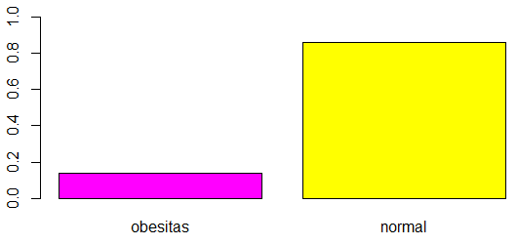
Status Obesitas | Frekuensi | Persentasi | Status Obesitas | Tanpa SMOTE (%)
Obesitas | 101.023 | 13.99 | Obesitas | 99.115
Normal | 611.557 | 84.66 | Normal | 605.862
“NA” | 9.749 | 1.35 | Jumlah | 704.977
Jumlah | 722.329 | 100

